Ordre de passage
Ordre de passage
COMPÉTITION DE SAUVETAGE SPORTIF
JEUNES SAUVETEURS
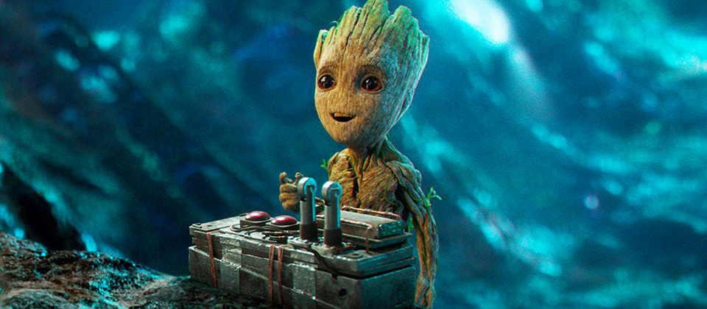
 | 10 ans et moins |  | 11 - 12 ans |  | 13-14-15 ans
 | Club | Nom | Club | Nom | Club | Nom
1 | CSRAD | Rosalie Charpentier | Dam'eauclès | Olivier Legault | O'méga | Annabelle Duquet | Tiffany Turgeon
2 | CSRN | Gabriel Martin | 30Deux | Annie-Pier Bell | CSRAD | Danika Ouellet | Audréanne Lampron
3 | SSSL | Missy Roy | Narval | Gabrielle Potvin | CSRAD | Malory Boisclair | Camélia Deshaies
4 | 30Deux | Pier-Alexis Bell | CAEM | Emmy Mastrovito | CSRAD | Sarah-Claude Lampron | Lili-Rose Blanchette
5 | 30Deux | Ève-Marie Bell | CSRN | Zoé Martin | CSRAD | Ariane Gilbert | Alexandrine Laperrière
6 | O'méga | Émie Lemire | CSRN | Justin Gauthier | CSRAD | Florence Melanson | Joachim Audi
7 | O'méga | Kelly-Ann Duquet | CSRN | Samya Chakir | 30Deux | Ariane Trudel | Vanessa Bélanger
8 | O'méga | Youssef Oulhaj | CSRN | Gabrielle thibodeau | 30Deux | Anne-Émilie Bell | Hugo Drouin
9 | O'méga | Noémy Clément | SSSL | Etienne Roy | 30Deux | Léa-Hamelin | Laurie Lefebvre
10 |  |  | SSSL | Jacob Morneau | Dam'eauclès | Mathis Rousson | Zacharie Yergeau
11 |  |  | 30Deux | Britany Tremlay - hors concours | Dam'eauclès | Myriam Jacques | Camille Vallière
12 |  |  |  |  | Narval | Laura Vincent | Jade Morel
13 |  |  |  |  | Narval | Gabrielle Diotte | Léony Gobeil
14 |  |  |  |  | Narval | Anthony Pellegrinuzzi | Joëlle Gauthier-Drapeau
15 |  |  |  |  | CAEM | Blanche Dea | Audrey Desroches
16 |  |  |  |  | CAEM | Zine Eddine Bebouchi | Sid Gasmi
17 |  |  |  |  | CAEM | Yseult Vincent | Emma Lajeunesse
18 |  |  |  |  | CSRN | Eugénie Tétreault | Thomas Martin
19 |  |  |  |  | CSRN | Gabriel Jaillet | Maxime Laurence
20 |  |  |  |  | CSRN | Jonathan St-Roch | Malik Romdhani
21 |  |  |  |  | CSRN | Audray Descoteaux | Andrée Dolan
22 |  |  |  |  | CAM | Édouard Laplante | Élie Janssen
23 |  |  |  |  | SSSL | Sybel Roy | Paula Loaiza
24
25
26
27
28

